상품제안서
맥스틸 GM-EB10 초경량 블루투스이어폰 보조배터리지원 | 상품코드: F30333

 |  |  |  |  |  |  | 02-412-0044 | www.easy1.co.kr
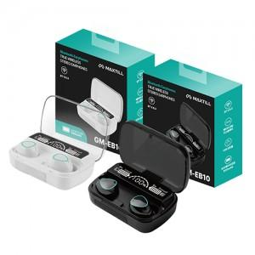

【상세/제작정보】

【인쇄/포장옵션】 | 레이저, 개별인쇄 / 포장지포장

【공급단가】 | 수량 | 100~ | 300~ | 500~ | 1,000~ | 3,000~
*VAT별도 | 단가 | 9,370원 | 9,220원 | 9,000원 | 8,770원 | 8,620원

【상품 URL】 | https://dev.easy1.co.kr:443/src/goods_detail.php?gdno=30333

